概述说明
 | 图片效果是一个全面的工具包，通过允许游戏中的各种效果和过渡来增强RPG Maker MZ的图片。 有了70多种不同类型的效果，用户可以通过各种方式调整和动画化图片，包括横幅风格的过渡、色调变化、许多色调变化、模糊效果、变换等
功能包括以下所有（但不限于）：
 | ·超过70个不同的插件命令，将调整和移动图片以执行各种图片效果。
 | ·有大量的图片转换可供使用，这些转换对于进入/退出视图的横幅式图像非常有用。
 | ·快速插件命令，允许将屏幕上的一堆图片按行或列排序为单个文件行。
 | ·某些效果可以将图像转换为其他图形。
 | ·一批色调转换效果，否则可能会很乏味。
 | ·色调偏移可以应用于图片，以提供更多的颜色变化。
 | ·模糊滤镜现在可以应用于图片以添加模糊效果。
 | ·悬停和侧步效果允许图片连续向上/向下和/或向左/向右移动，而无需持续的事件命令。
 | ·呼吸效果可以使图片看起来像是在以一种生动的方式吸气和呼气。
 | ·摇摆效果允许图片前后摆动角度。
 | ·景深效果，玩家的鼠标位置可以通过使图片朝某个方向移动来改变图片的视角。
 | ·Z层现在已添加到图片中。游戏开发者现在只需更改Z值，就可以轻松地将图片移动到其他图片的前面或后面。

Instructions - Quick Start 说明-快速入门
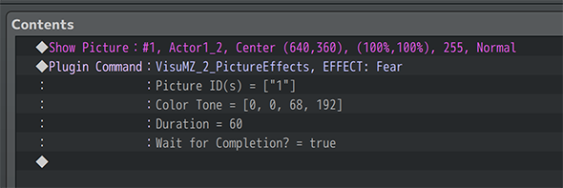

步骤1：“显示图片”事件命令
 | 1、创建一个新事件，并使用【Show Picture（显示图片）】事件命令。
 | 2、选择你想要的图像，和图像的显示位置。我们建议使用“Center（中心）”作为原点坐标
 | 3、这将是图像的起点或终点。相对位置将根据图片效果，及其使用的参数而变化。
 | 4、记住图片的ID号。这将在以后使用。
步骤2：“图片效果”插件命令
 | 1、在“显示图片”事件命令之后，立即在事件命令下，选择“插件命令”，然后从列表中选择“VisuMZ_2_PictureEffects”插件。
 | 2、选择想要应用的“Picture Effect（图片效果）”。
 | 3、在“Picture ID(s)”参数下，插入步骤1中图片的ID。
 | 4、根据需要调整其他参数。
步骤3：游戏测试
 | 1、保存事件，并保存游戏项目。
 | 2、点击“游戏测试”并启动事件，以确保效果正常工作。
 | 一些效果是连接的（即插件命令名称中带有“输入/输出”的效果）。你可能需要把它们放在一起。

Major Changes 重大变更
事件命令
 | 请记住，使用图片效果时，使用移动、显示或擦除图片的事件命令很可能会影响图片效果的执行方式。最好等到它们完成后再确认图片效果是否按预期工作。
 | 如果您使用事件命令、脚本调用或其他插件命令中断图片效果，我们不对其结果负责

